Sheet1
1、当原币应付金额大于发票合计的含税金额时给予提示并禁止提交付款单。

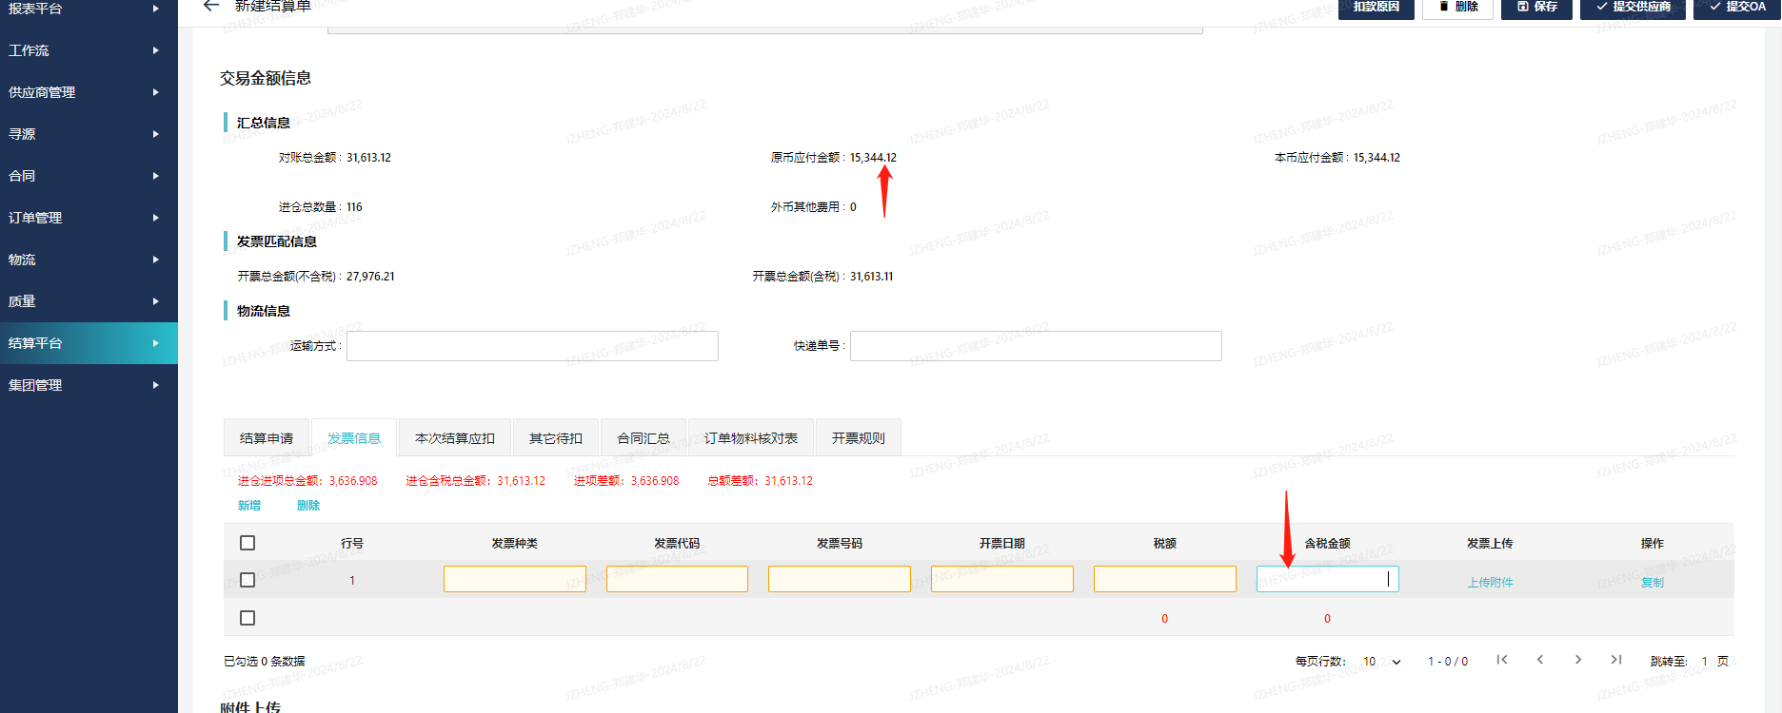

2、当订单物料核对表的差异率大于3%且备注为空时给予提示并禁止提交付款单。

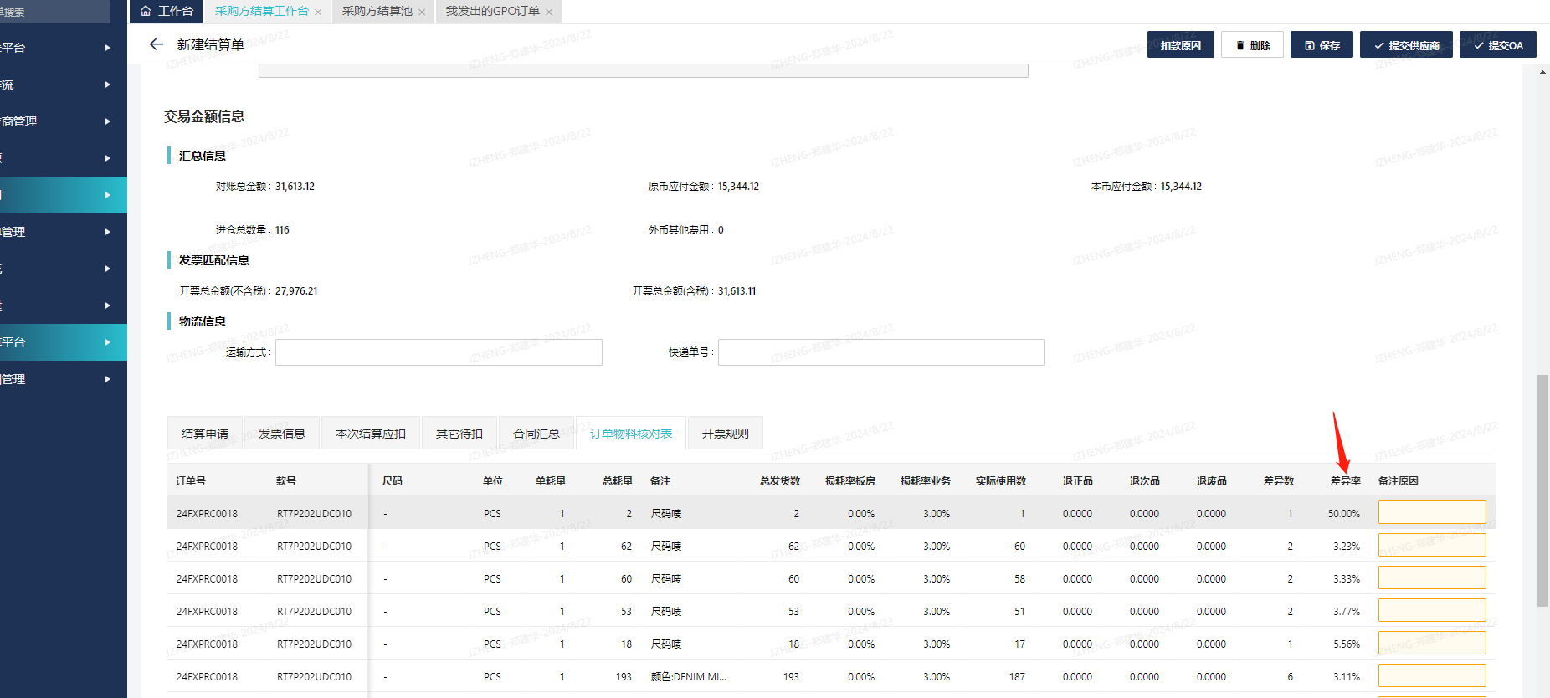

3、当发票种类为普通发票，在提交付款时给予提示。

